Hoja1
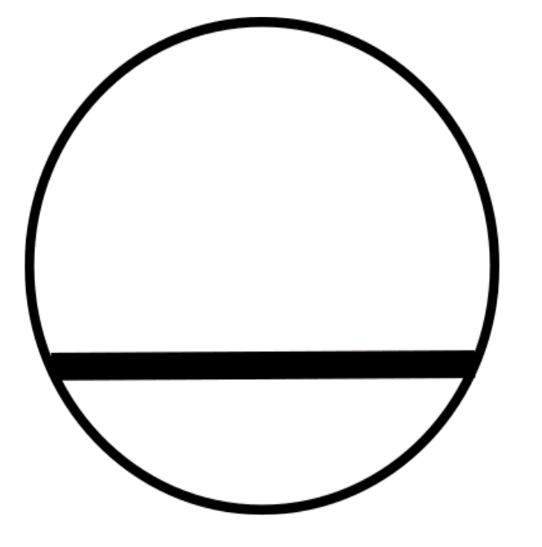
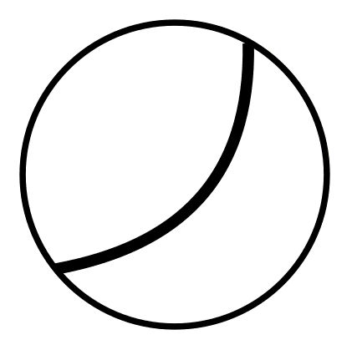
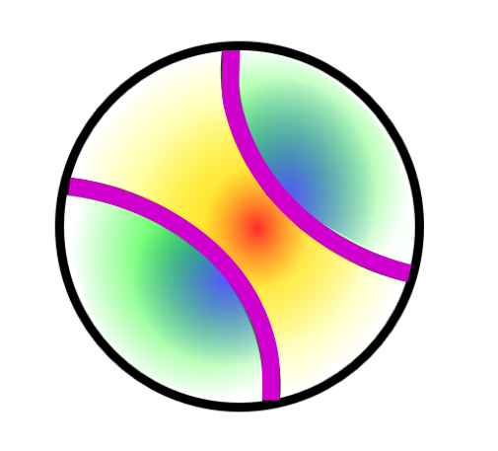
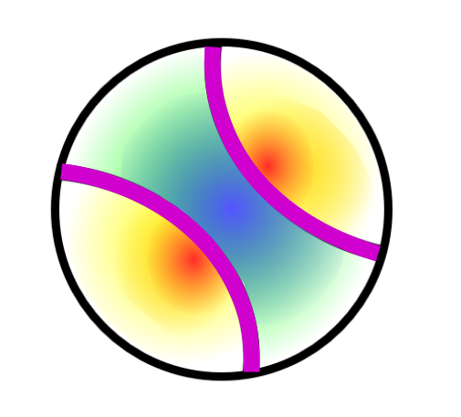
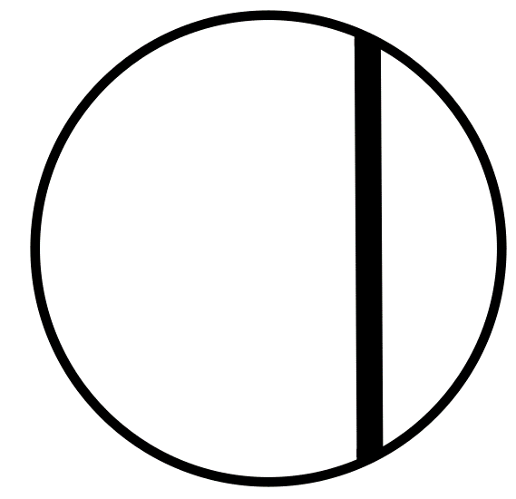
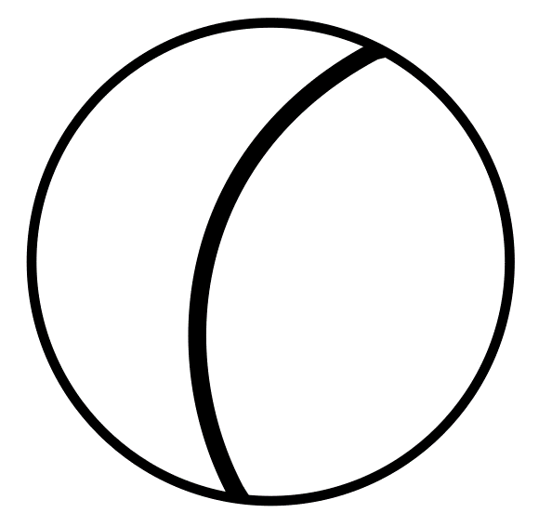
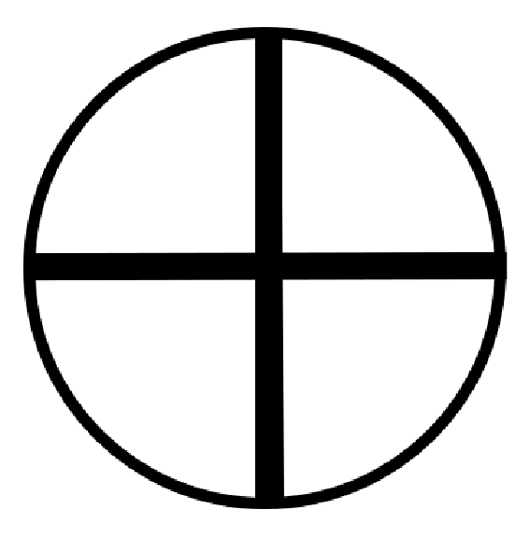
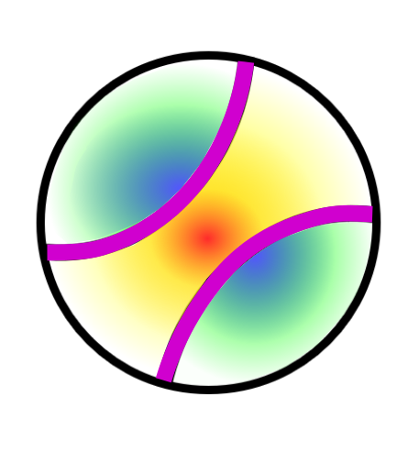
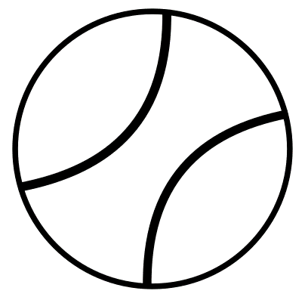
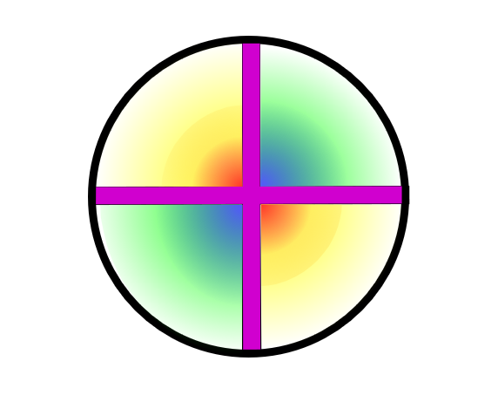
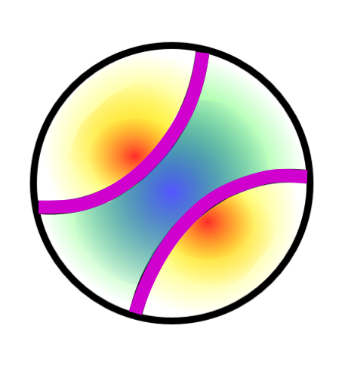
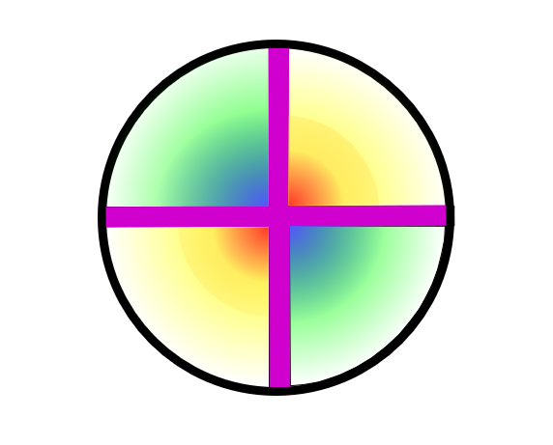
Descripció Característiques Minerals Transparents | Relleu | Colors | Pleocroisme | Nombre de direccions d'exfoliació | Angle entre direccions d'exfoliació | Colors d'interferència (ordre) | Extinció | Maclat | Figura d'interferència | Signe òptic
 | Baix: La línia de contorn del mineral no es veu | Incolor: Inclou tots els tons grisos i blancs (per la llum blanca del microscopi), que poden aparèixer tèrbols per inclusions i alteració | Sense: No varia el color/tò del mineral en canviar l'orientació del cristall respecte la llum incident polaritzada | 0 : Absència de discontinuïtats regulars en qualsevol secció del mineral, paral·leles entre sí i relacionades amb l'estructura cristal·lina del mineral | Recte: (≈ 90°) | Isòtrop: Absència de colors, es veu negre en interposar l'analitzador | Total: Extinció completa (no passa llum en cap posició del cristall respecte la llum incident), s'observa en seccions basals o bé en qualsevol secció de minerals isòtrops | Sense: Absència de macles en els cristalls | Uniaxial: IMATGES COLUMNA M | Positiu: IMATGES UNIAXIAL POSITIU COLUMNA O I BIAXIAL POSITIU COLUMNA P
 | Mig: La línia de contorn del mineral és poc marcada | Grocs: Tons groguencs | Dèbil: Varia lleugerament el color/tò del cristall en canviar la seva orientació respecte la llum incident polaritzada | 1 : Presència de només 1 direcció de discontinuitats paral·leles entre sí i relacionades amb direccions cristal·logràfiques del mineral, però pot haver-hi seccions sense cap direcció d'exfoliació | Agut: (≠ 90°) | 1r : S'observen colors grisos, blancs o grocs de 1r ordre | Recta: No passa llum quan les seccions longitudinals estan orientades paralel·lament a les direccions de polarització | Simple: Formada per dos cristalls | Biaxial: IMATGES COLUMNA N | Negatiu: IMATGES UNIAXIAL NEGATIU COLUMNA Q I BIAXIAL NEGATIU COLUMNA R
 | Alt: La línia de contorn del mineral es veu molt bé | Rosats: Tons rosats | Fort: Varia molt marcadament el color/tò en canviar l'orientació del cristall respecte la llum incident polaritzada | 2 : Presència de fins a 2 direccions de discontinuitats paral·leles entre sí i relacionades amb direccions cristal·logràfiques del mineral (1 direcció en seccions allargades, 2 direccions en altres seccions) |  | 2n : Presència de colors d'interferència fins a 2n ordre (colors intensos) | Obliqua: No passa llum quan les seccions longitudinals dels minerals es troben a un cert angle de les direccions de polarització | Polisintètic: Tres o més plans cristalins es repeteixen alternativament, segons una mateixa llei de macla i amb plans de macla paral·lels
 |  | Blaus: Tons blavosos, liles i morats |  | 3 o més: Presència de fins a 3 o més direccions de discontinuitats paral·leles entre sí i relacionades amb direccions cristal·logràfiques del mineral (es poden veure dues o més direccions d'exfoliació en totes les seccions) |  | 3r : Presència de colors d'interferència fins a 3r ordre (tons clars) | Ondulant: Extinció anòmala en que el cristall no s'extingeix completament i homogènia, en canviar l'orientació del cristall respecte a la llum incident el cristall es va extingint gradualment al llarg del cristall, apareix amb la deformació del cristall | Graella: Macla polisintètica en dues direccions i difuminat
 |  | Verds: Tons verdosos |  |  |  | 4t : Presència de colors d'interferència fins a 4t ordre ('pastels' o lletosos) |  | Cíclic: Quan tots els individus de la macla es troben en un punt
 |  | Marrons: Tons marronosos, ataronjats i vermellosos |  |  |  | Anòmals : Blaus o morats no corresponents a cap ordre
 |  |  |  |  |  | Emmascarat : El color propi del mineral amaga el color d'interferència

